Defects
Bug list

Defect ID | Module/Function | Title | Description | Images | QC Activity | Severity | Priority | Status | Created Date | Assigned to | Corrective Action
DI_01 | UC01. Đăng ký ứng viên | Đăng ký ứng viên với trường 'Số điện thoại' không hợp lệ | Truy cập vào website hệ thống tìm kiếm việc làm -> Truy cập trang 'Đăng ký ứng viên' -> Nhập trường 'Số điện thoại' với 8 ký tự; Nhập các trường thông tin khác -> Bấm nút [ĐĂNG KÝ] Kết quả mong muốn: Hiển thị thông báo "Số điện thoại sai định dạng" Kết quả thực tế: Không hiển thị thông báo |  | System Test | Medium | Medium | Oppened | 11/12/2022
DI_02 | UC01. Đăng ký ứng viên | Đăng ký ứng viên với trường 'Email' không hợp lệ | Truy cập vào website hệ thống tìm kiếm việc làm -> Truy cập trang 'Đăng ký ứng viên' -> Nhập trường 'Email' không bao gồm ký tự @; Nhập các trường thông tin khác -> Bấm nút [ĐĂNG KÝ] Kết quả mong muốn: Hiển thị thông báo "Email sai định dạng" Kết quả thực tế: Hiển thị thông báo: "Có thể bạn chưa nhập thông tin" | 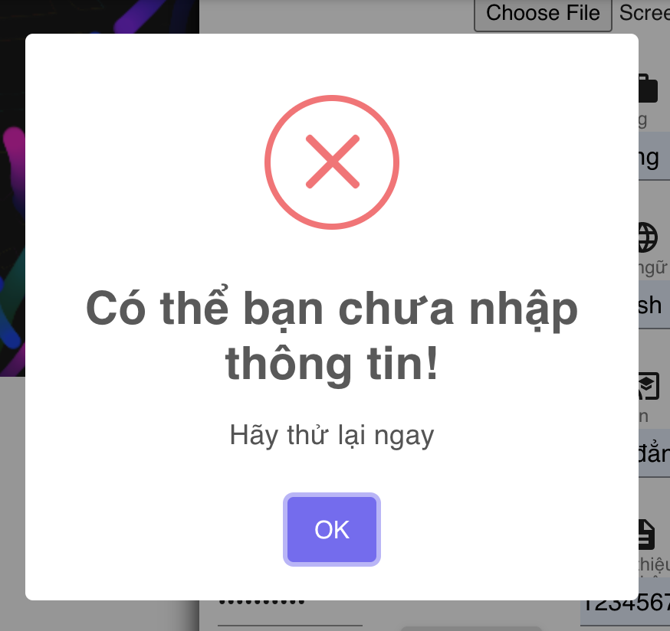 | System Test | Cosmetic | Low | Oppened
DI_03 | UC01. Đăng ký ứng viên | Đăng ký ứng viên với trường 'Mật khẩu' < 8 kí tự | Truy cập vào website hệ thống tìm kiếm việc làm -> Truy cập trang 'Đăng ký ứng viên' -> Nhập trường 'Mật khẩu' < 8 kí tự; Nhập các trường thông tin khác -> Bấm nút [ĐĂNG KÝ] Kết quả mong muốn: hiển thị thông báo “Mật khẩu không hợp lệ, mật khẩu phải tối thiểu 8 kí tự, bao gồm chữ hoa, thường, số và kí tự đặc biệt” Kết quả thực tế: Hiển thị thông báo: "Có thể bạn chưa nhập thông tin" |  | System Test | Cosmetic | Low | Oppened
DI_04 | UC01. Đăng ký ứng viên | Đăng ký ứng viên với trường 'Mật khẩu' > 8 kí tự, chữ in thường, không chứa in hoa, số và ký tự đặc biệt. | Truy cập vào website hệ thống tìm kiếm việc làm -> Truy cập trang 'Đăng ký ứng viên' -> Nhập trường 'Mật khẩu' > 8 kí tự, chữ in thường, không chứa in hoa, số và ký tự đặc biệt; Nhập các trường thông tin khác -> Bấm nút [ĐĂNG KÝ] Kết quả mong muốn: hiển thị thông báo “Mật khẩu không hợp lệ, mật khẩu phải tối thiểu 8 kí tự, bao gồm chữ hoa, thường, số và kí tự đặc biệt” Kết quả thực tế: Hiển thị thông báo: "Có thể bạn chưa nhập thông tin" |  | System Test | Cosmetic | Low | Oppened
DI_05 | UC01. Đăng ký ứng viên | Đăng ký ứng viên với tài khoản đã tồn tại trên hệ thống | Truy cập vào website hệ thống tìm kiếm việc làm -> Truy cập trang 'Đăng ký ứng viên' -> Nhập đầy đủ các trường thông tin theo yêu cầu; Nhập trường 'Tài khoản' với tài khoản đã đăng ký thành công trước đó -> Bấm nút [ĐĂNG KÝ] Kết quả mong muốn: 'Màn hình hiển thị thông báo: “Tài khoản đã tồn tại” -> Đăng ký không thành công Kết quả thực tế: Đăng ký thành công | 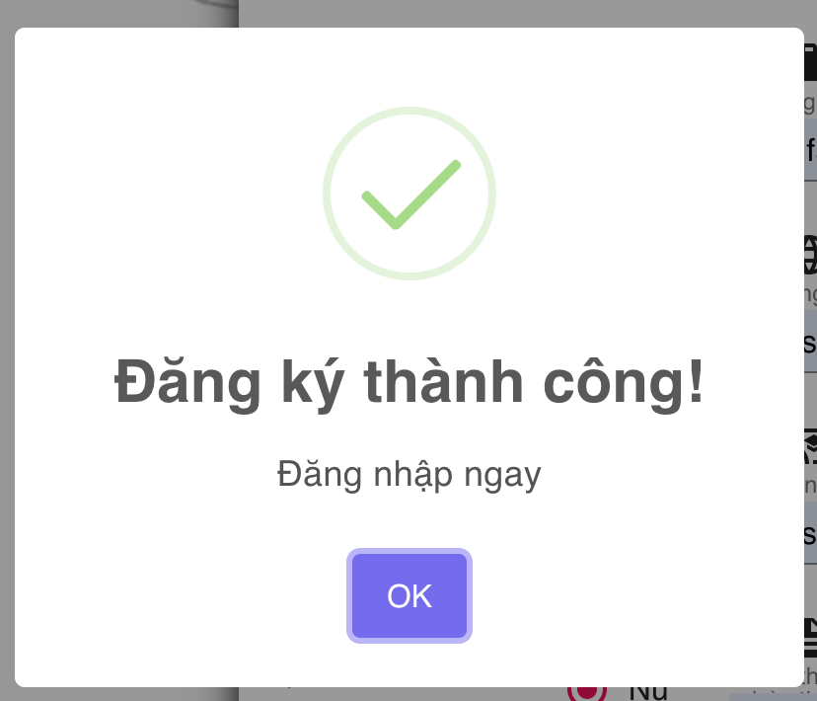 | System Test | Serious | High | Oppened
DI_06 | UC01. Đăng ký ứng viên | Đăng ký ứng viên với email đã tồn tại trên hệ thống | Truy cập vào website hệ thống tìm kiếm việc làm -> Truy cập trang 'Đăng ký ứng viên' -> Nhập đầy đủ các trường thông tin theo yêu cầu; Nhập trường 'Email' với email đã đăng ký thành công trước đó -> Bấm nút [ĐĂNG KÝ] Kết quả mong muốn: 'Màn hình hiển thị thông báo: “Email đã tồn tại” -> Đăng ký không thành công Kết quả thực tế: Đăng ký thành công |  | System Test | Serious | High | Oppened
DI_07 | UC01. Đăng ký ứng viên | Đăng ký ứng viên với số điện thoại đã tồn tại trên hệ thống | Truy cập vào website hệ thống tìm kiếm việc làm -> Truy cập trang 'Đăng ký ứng viên' -> Nhập đầy đủ các trường thông tin theo yêu cầu; Nhập trường 'Số điện thoại' với số điện thoại đã đăng ký thành công trước đó -> Bấm nút [ĐĂNG KÝ] Kết quả mong muốn: 'Màn hình hiển thị thông báo: “Số điện thoại đã tồn tại” -> Đăng ký không thành công Kết quả thực tế: Đăng ký thành công |  | System Test | Serious | High | Oppened
DI_08 | UC02. Đăng ký nhà tuyển dụng | Đăng ký nhà tuyển dụng với trường 'Số điện thoại' không hợp lệ | Truy cập vào website hệ thống tìm kiếm việc làm -> Truy cập trang 'Đăng ký nhà tuyển dụng' -> Nhập trường 'Số điện thoại' với định dạng chữ; Nhập các trường thông tin khác -> Bấm nút [ĐĂNG KÝ] Kết quả mong muốn: Màn hình hiển thị thông báo "Số điện thoại sai định dạng" Kết quả thực tế: Không hiển thị thông báo |  | System Test | Cosmetic | Low | Oppened
DI_09 | UC02. Đăng ký nhà tuyển dụng | Đăng ký nhà tuyển dụng với 'Email' không hợp lệ | Truy cập vào website hệ thống tìm kiếm việc làm -> Truy cập trang 'Đăng ký nhà tuyển dụng' -> Nhập trường 'Email' không bao gồm ký tự @; Nhập các trường thông tin khác -> Bấm nút [ĐĂNG KÝ] Kết quả mong muốn: Màn hình hiển thị thông báo "Email sai định dạng" Kết quả thực tế: Hiển thị thông báo: "Có thể bạn chưa nhập thông tin" | 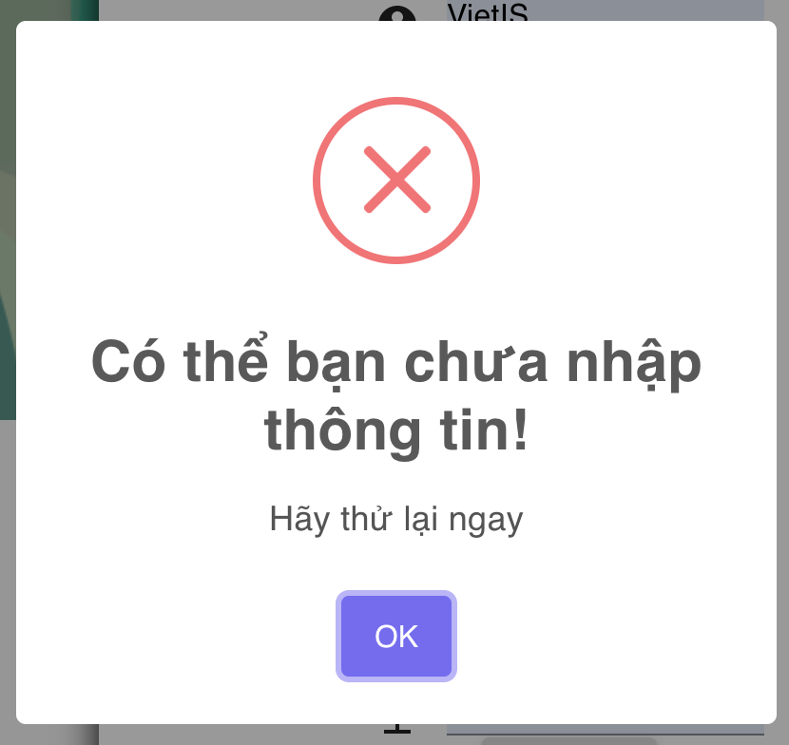 | System Test | Cosmetic | Low | Oppened
DI_10 | UC02. Đăng ký nhà tuyển dụng | Đăng ký nhà tuyển dụng với trường 'Mật khẩu' < 8 kí tự | Truy cập vào website hệ thống tìm kiếm việc làm -> Truy cập trang 'Đăng ký nhà tuyển dụng' -> Nhập trường 'Mật khẩu' < 8 kí tự; Nhập các trường thông tin khác -> Bấm nút [ĐĂNG KÝ] Kết quả mong muốn: Màn hình hiển thị thông báo “Mật khẩu không hợp lệ, mật khẩu phải tối thiểu 8 kí tự, bao gồm chữ hoa, thường, số và kí tự đặc biệt” Kết quả thực tế: Hiển thị thông báo: "Có thể bạn chưa nhập thông tin" |  | System Test | Cosmetic | Low | Oppened
DI_11 | UC02. Đăng ký nhà tuyển dụng | Đăng ký nhà tuyển dụng với trường 'Mật khẩu' > 8 kí tự, chữ in thường, không chứa in hoa, số và ký tự đặc biệt | Truy cập vào website hệ thống tìm kiếm việc làm -> Truy cập trang 'Đăng ký nhà tuyển dụng' -> Nhập trường 'Mật khẩu' < 8 kí tự; Nhập các trường thông tin khác -> Bấm nút [ĐĂNG KÝ] Kết quả mong muốn: Màn hình hiển thị thông báo “Mật khẩu không hợp lệ, mật khẩu phải tối thiểu 8 kí tự, bao gồm chữ hoa, thường, số và kí tự đặc biệt” Kết quả thực tế: Hiển thị thông báo: "Có thể bạn chưa nhập thông tin" |  | System Test | Cosmetic | Low | Oppened
DI_12 | UC02. Đăng ký nhà tuyển dụng | Đăng ký nhà tuyển dụng với tài khoản đã tồn tại trên hệ thống | Truy cập vào website hệ thống tìm kiếm việc làm -> Truy cập trang 'Đăng ký nhà tuyển dụng' -> Nhập đầy đủ các trường thông tin theo yêu cầu; Nhập trường 'Tài khoản' với tài khoản đã đăng ký thành công trước đó -> Bấm nút [ĐĂNG KÝ] Kết quả mong muốn: Màn hình hiển thị thông báo: “Tài khoản đã tồn tại” -> Đăng ký không thành công Kết quả thực tế: Đăng ký thành công | 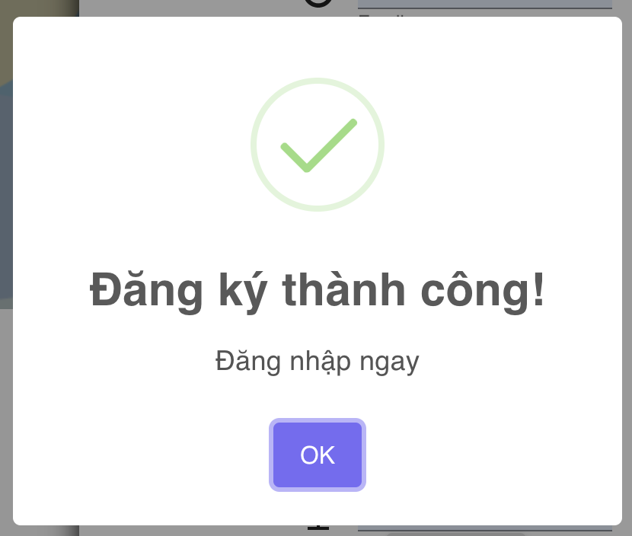 | System Test | Serious | High | Oppened
DI_13 | UC02. Đăng ký nhà tuyển dụng | Đăng ký nhà tuyển dụng với email đã tồn tại trên hệ thống | Truy cập vào website hệ thống tìm kiếm việc làm -> Truy cập trang 'Đăng ký nhà tuyển dụng' -> Nhập đầy đủ các trường thông tin theo yêu cầu; Nhập trường 'Email' với email đã đăng ký thành công trước đó -> Bấm nút [ĐĂNG KÝ] Kết quả mong muốn: Màn hình hiển thị thông báo: “Email đã tồn tại” -> Đăng ký không thành công Kết quả thực tế: Đăng ký thành công |  | System Test | Serious | High | Oppened
DI_14 | UC02. Đăng ký nhà tuyển dụng | Đăng ký nhà tuyển dụng với số điện thoại đã tồn tại trên hệ thống | Truy cập vào website hệ thống tìm kiếm việc làm -> Truy cập trang 'Đăng ký nhà tuyển dụng' -> Nhập đầy đủ các trường thông tin theo yêu cầu; Nhập trường 'Số điện thoại' với số điện thoại đã đăng ký thành công trước đó -> Bấm nút [ĐĂNG KÝ] Kết quả mong muốn: Màn hình hiển thị thông báo: “Số điện thoại đã tồn tại” -> Đăng ký không thành công Kết quả thực tế: Đăng ký thành công |  | System Test | Serious | High | Oppened
DI_15 | UC03. Đăng nhập tài khoản | Đăng nhập ứng viên với mật khẩu sai | Truy cập vào website hệ thống tìm kiếm việc làm -> Nhập trường 'Tài khoản' với tài khoản ứng viên đã đăng ký thành công trước đó; Nhập trường 'Mật khẩu' không đúng với tài khoản ->Bấm nút [ĐĂNG NHẬP] Kết quả mong muốn: Màn hình hiển thị thông báo: "Sai tài khoản hoặc mật khẩu" -> Đăng nhập không thành công. Kết quả thực tế: Đăng nhập thành công | 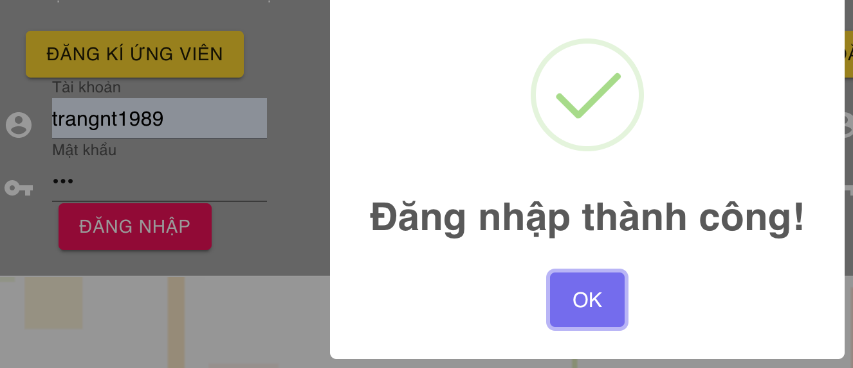 | System Test | Serious | High | Oppened
DI_16 | UC03. Đăng nhập tài khoản | Đăng nhập ứng viên với mật khẩu để trống | Truy cập vào website hệ thống tìm kiếm việc làm -> Nhập trường 'Tài khoản' với tài khoản ứng viên đã đăng ký thành công trước đó; Để trống trường 'Mật khẩu' -> Bấm nút [ĐĂNG NHẬP] Kết quả mong muốn: Màn hình hiển thị thông báo: "Sai tài khoản hoặc mật khẩu" -> Đăng nhập không thành công. Kết quả thực tế: Đăng nhập thành công | 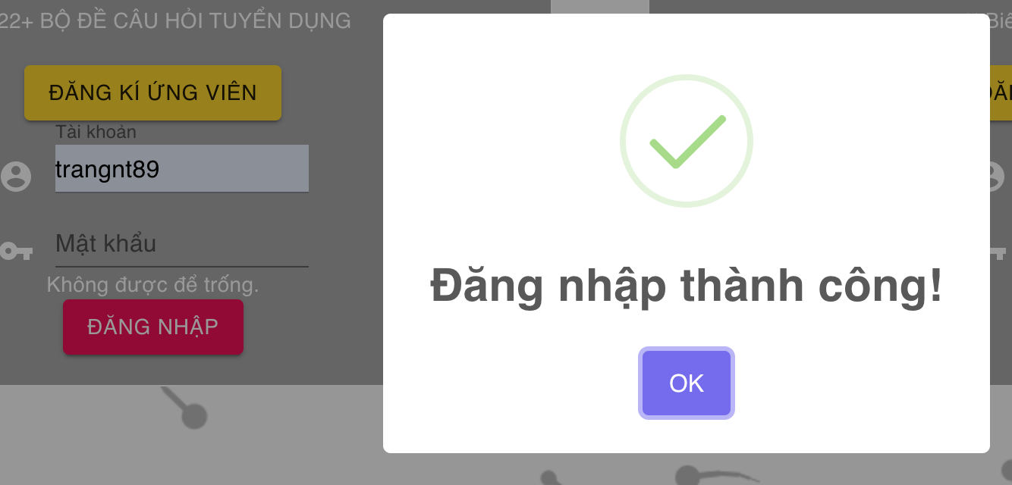 | System Test | Serious | High | Oppened
DI_17 | UC03. Đăng nhập tài khoản | Đăng nhập nhà tuyển dụng với mật khẩu sai | Truy cập vào website hệ thống tìm kiếm việc làm -> Nhập trường 'Tài khoản' với tài khoản nhà tuyển dụng đã đăng ký thành công trước đó; Nhập trường 'Mật khẩu' không đúng với tài khoản -> Bấm nút [ĐĂNG NHẬP] Kết quả mong muốn: Màn hình hiển thị thông báo: "Sai tài khoản hoặc mật khẩu" -> Đăng nhập không thành công. Kết quả thực tế: Đăng nhập thành công | 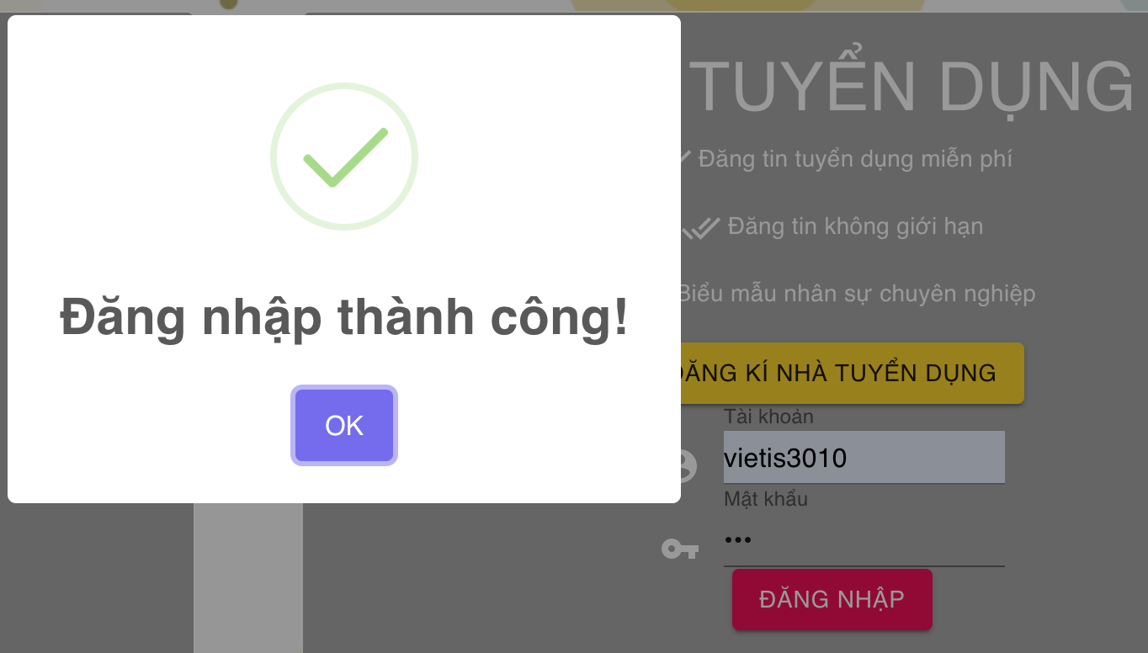 | System Test | Serious | High | Oppened
DI_18 | UC03. Đăng nhập tài khoản | Đăng nhập nhà tuyển dụng với mật khẩu để trống | Truy cập vào website hệ thống tìm kiếm việc làm -> Nhập trường 'Tài khoản' với tài khoản nhà tuyển dụng đã đăng ký thành công trước đó; Để trống trường 'Mật khẩu' -> Bấm nút [ĐĂNG NHẬP] Kết quả mong muốn: Màn hình hiển thị thông báo: "Sai tài khoản hoặc mật khẩu" -> Đăng nhập không thành công. Kết quả thực tế: Đăng nhập thành công | 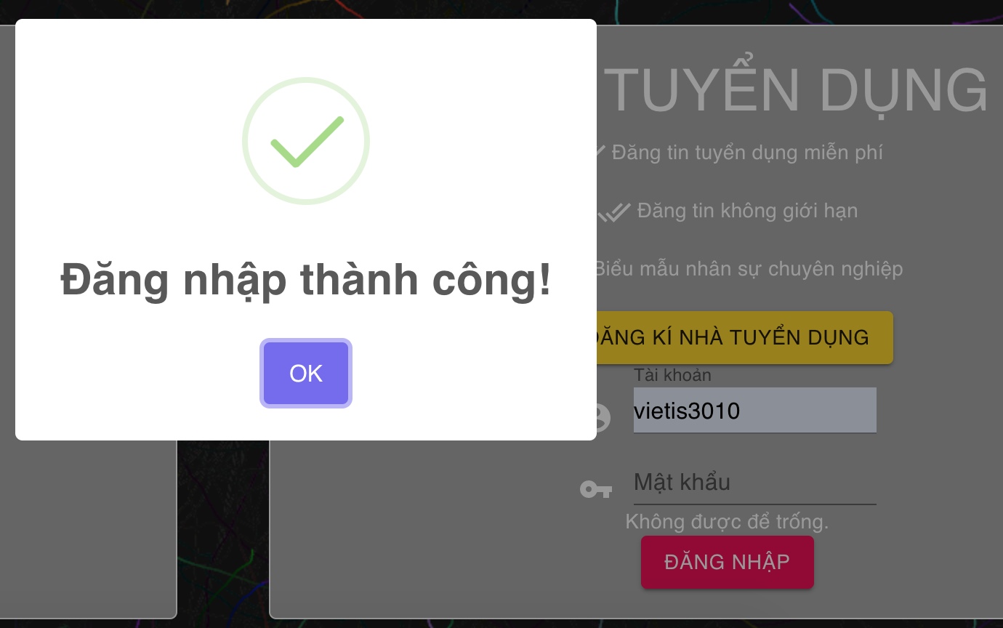 | System Test | Serious | High | Oppened
DI_19 | UC07. Xem thông tin ứng viên đã ứng tuyển | Xem hồ sơ ứng viên ứng tuyển | Truy cập vào website hệ thống tìm kiếm việc làm. Đăng nhập thành công với tài khoản nhà tuyển dụng -> Truy cập trang 'NHÀ TUYỂN DỤNG' -> Truy cập trang 'Thông tin ứng viên' -> Bấm nút [XEM HỒ SƠ] ứng viên Kết quả mong muốn: Chuyển đến trang chi tiết hồ sơ của ứng viên Kết quả thực tế: Chức năng không hoạt động | 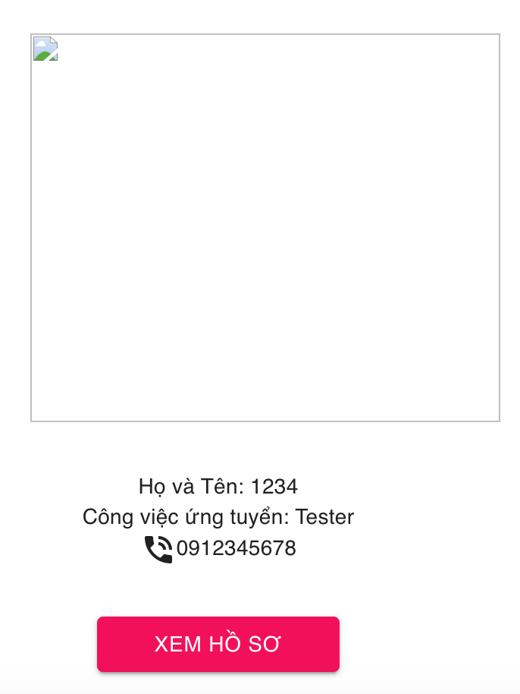 | System Test | Medium | Medium | Oppened
DI_20 | UC09. Ứng viên chỉnh sửa thông tin hồ sơ cá nhân | Chỉnh sửa thông tin để trống các trường thông tin | Truy cập vào website hệ thống tìm kiếm việc làm. Đăng nhập thành công với tài khoản ứng viên. Truy cập màn hình 'Chỉnh sửa' -> Xóa thông tin ở tất cả các trường thông tin -> Bấm nút [CHỈNH SỬA] Kết quả mong muốn: Màn hình hiển thị thông báo: "Chỉnh sửa không thành công" Kết quả thực tế: Không hiển thị thông báo |  | System Test | Cosmetic | Low | Oppened
DI_21 | UC09. Ứng viên chỉnh sửa thông tin hồ sơ cá nhân | Chỉnh sửa thông tin 'Họ tên' không hợp lệ | Truy cập vào website hệ thống tìm kiếm việc làm. Đăng nhập thành công với tài khoản ứng viên. Truy cập màn hình 'Chỉnh sửa' -> Thay đổi thông tin ở trường 'Họ tên' < 5 ký tự -> Bấm nút [CHỈNH SỬA] Kết quả mong muốn: Màn hình hiển thị thông báo: "Chỉnh sửa không thành công" Kết quả thực tế: Chỉnh sửa thành công | 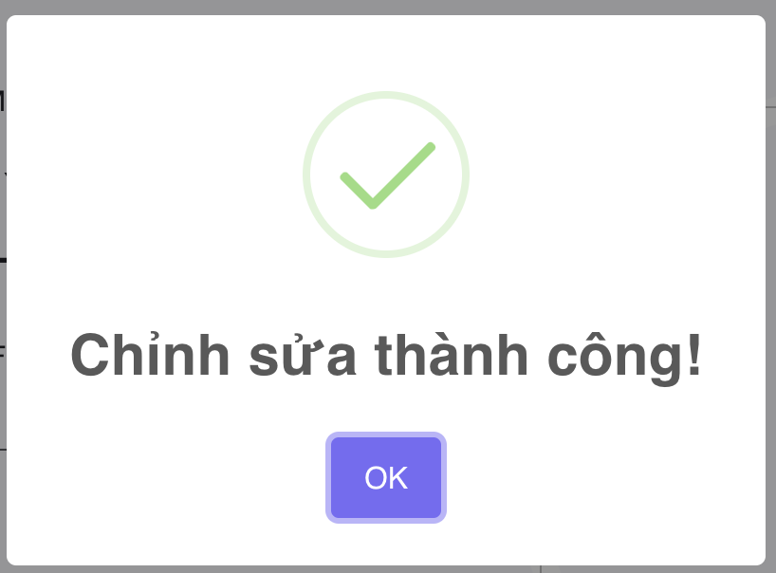 | System Test | Medium | Medium | Oppened
DI_22 | UC09. Ứng viên chỉnh sửa thông tin hồ sơ cá nhân | Chỉnh sửa thông tin 'Số điện thoại' không hợp lệ | Truy cập vào website hệ thống tìm kiếm việc làm. Đăng nhập thành công với tài khoản ứng viên. Truy cập màn hình 'Chỉnh sửa' -> Thay đổi thông tin ở trường 'Số điện thoại' <5 ký tự -> Bấm nút [CHỈNH SỬA] Kết quả mong muốn: Màn hình hiển thị thông báo: "Chỉnh sửa không thành công" Kết quả thực tế: Chỉnh sửa thành công |  | System Test | Medium | Medium | Oppened
DI_23 | UC09. Ứng viên chỉnh sửa thông tin hồ sơ cá nhân | Chỉnh sửa thông tin 'Email' không hợp lệ | Truy cập vào website hệ thống tìm kiếm việc làm. Đăng nhập thành công với tài khoản ứng viên. Truy cập màn hình 'Chỉnh sửa' -> Thay đổi thông tin ở trường 'Email' không có ký tự @ -> Bấm nút [CHỈNH SỬA] Kết quả mong muốn: Màn hình hiển thị thông báo: "Chỉnh sửa không thành công" Kết quả thực tế: Không hiển thị thông báo |  | System Test | Cosmetic | Low | Oppened
DI_24 | UC09. Ứng viên chỉnh sửa thông tin hồ sơ cá nhân | Chỉnh sửa thông tin 'Tài khoản' không hợp lệ | Truy cập vào website hệ thống tìm kiếm việc làm. Đăng nhập thành công với tài khoản ứng viên. Truy cập màn hình 'Chỉnh sửa' -> Thay đổi thông tin ở trường 'Tài khoản' < 5 ký tự -> Bấm nút [CHỈNH SỬA] Kết quả mong muốn: Màn hình hiển thị thông báo: "Chỉnh sửa không thành công" Kết quả thực tế: Chỉnh sửa thành công |  | System Test | Medium | Medium | Oppened
DI_25 | UC09. Ứng viên chỉnh sửa thông tin hồ sơ cá nhân | Chỉnh sửa thông tin 'Mật khẩu' không hợp lệ | Truy cập vào website hệ thống tìm kiếm việc làm. Đăng nhập thành công với tài khoản ứng viên. Truy cập màn hình 'Chỉnh sửa' -> Thay đổi thông tin ở trường 'Mật khẩu' < 5 ký tự, không bao gồm chữ thường, chứ hoa và ký tự đặc biệt -> Bấm nút [CHỈNH SỬA] Kết quả mong muốn: Màn hình hiển thị thông báo: "Chỉnh sửa không thành công" Kết quả thực tế: Chỉnh sửa thành công |  | System Test | Medium | Medium | Oppened

